3 SFTP
REPORTE DE INSTALACIÓN DE
RADIO ENLACES MICROONDAS PMP - AP

 | Estación Base | 0

CALCULO DE LA LONGITUD DE ALIMENTADOR

Número de Sector | Azimut | ALTURA | Alturas(m)
 |  | DE TORRE | a | b | c | d | e | L | M.S. | L.T.
1 |  | 42 |  |  |  |  |  | 0 | 3 | 3
2
3
b

a

e
ESCALERILLA

c
Tx/Rx

TORRE
CASETA

d

a = Altura de la antena a ser instalada
L = Longitud total de recorrido del cable alimentador.
L = a + b - c + d + e
M.S. = Margen de Seguridad
L.T. = L + M.S. = Longitud total.

 |  |  |  |  | SIAE MICROELETTRONICA

7 Reporte fotográfico
REPORTE DE INSTALACION DE
RADIO ENLACES MICROONDAS PMP - AP
 |  |  |  |  | 7/7

NODO LAMPA (AY-0143)

REPORTE FOTOGRÁFICO

 |  | Foto 1 |  | Foto 2
 | Comentario foto: |  | Comentario foto:
 | PANORÁMICA DE LA ESTACIÓN A |  | POSICIÓN DE ANTENA INSTALADA EN TORRE

 |  | Foto 3 |  | Foto 4
 | Comentario foto: |  | Comentario foto:
 | FOTO DE ANTENA Y ODU EN TORRE |  | FOTO DEL UGPS

 |  | Foto 5 |  | Foto 6
 | Comentario foto: |  | Comentario foto:
 | ENGRASADO DE PERNOS |  | SILICONEADO Y ETIQUETADO DEL CONECTOR

 | NO APLICA

 |  | Foto 7 |  | Foto 8
 | Comentario foto: |  | Comentario foto:
 | ATERRAMIENTO DE AP |  | RECORRIDO DE CABLE SFTP Cat5E POR TORRE

 |  | Foto 9 |  | Foto 10
 | Comentario foto: |  | Comentario foto:
 | ATERRAMIENTO CABLE SFTP OUTDOOR |  | ATERRAMIENTO CABLE SFTP INDOOR

 | 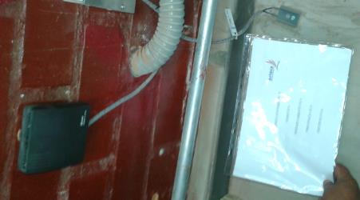

 |  | Foto 11 |  | Foto 12
 | Comentario foto: |  | Comentario foto:
 | ETIQUETADO DEL POE |  | FOTO PANORÁMICA DEL RACK (IDENTIFICAR CABLEADO DEL PUERTO)

 |  | Foto 13 |  | Foto 14
 | Comentario foto: |  | Comentario foto:
 | FOTO DE ATERRAMIENTO POE |  | FOTO DE ENERGÍA DE POE CON ETIQUETA (INICIO/FIN)

 |  | Foto 15 |  | Foto 16
 | Comentario foto: SALIDA DEL POE |  | Comentario foto: SALIDA DEL SWITCH/ROUTER
 | FOTO DE PATCH CORE DEL POE AL SWITCH/ROUTER |  | FOTO DE PATCH CORE DEL POE AL SWITCH/ROUTER

 |  | Foto 17 |  | Foto 18
 | Comentario foto: |  | Comentario foto:
 | FOTO DE SERIE DE POE |  | FOTO DE SERIE DE AP

 |  | Foto 19
 | Comentario foto:
 | FOTO DE SERIE DE ANTENA

